社員貸付メニュー
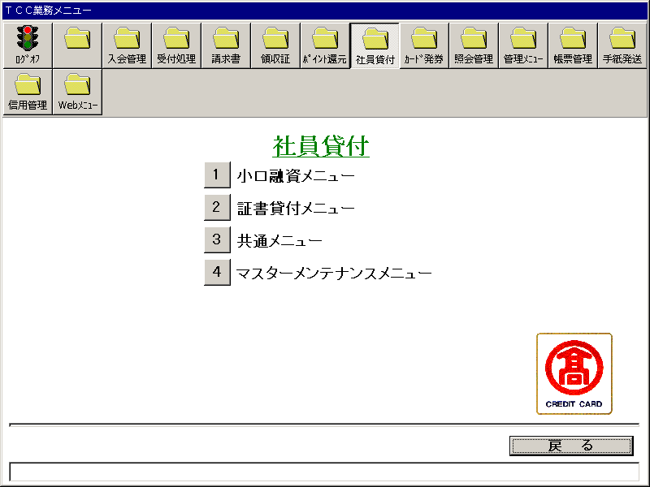
【画面レイアウト】

小口融資メニュー
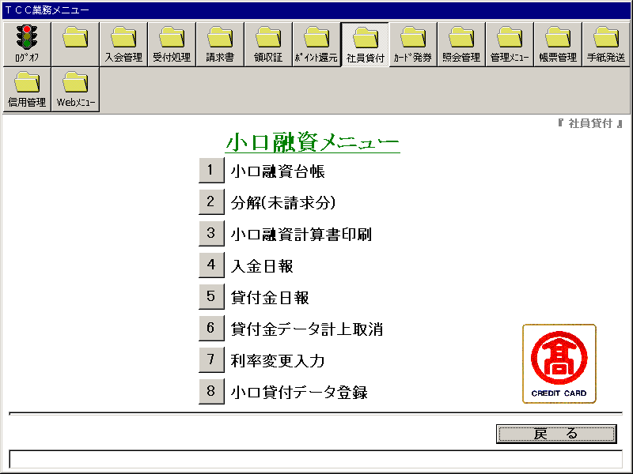
【画面レイアウト】

小口融資台帳
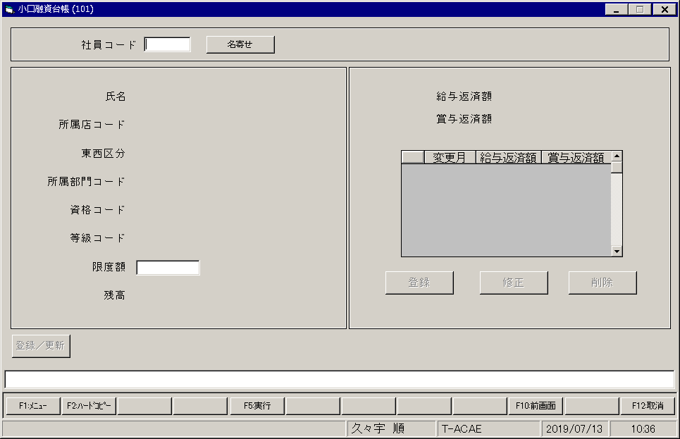
【画面レイアウト】

小口融資_分解(未請求分)
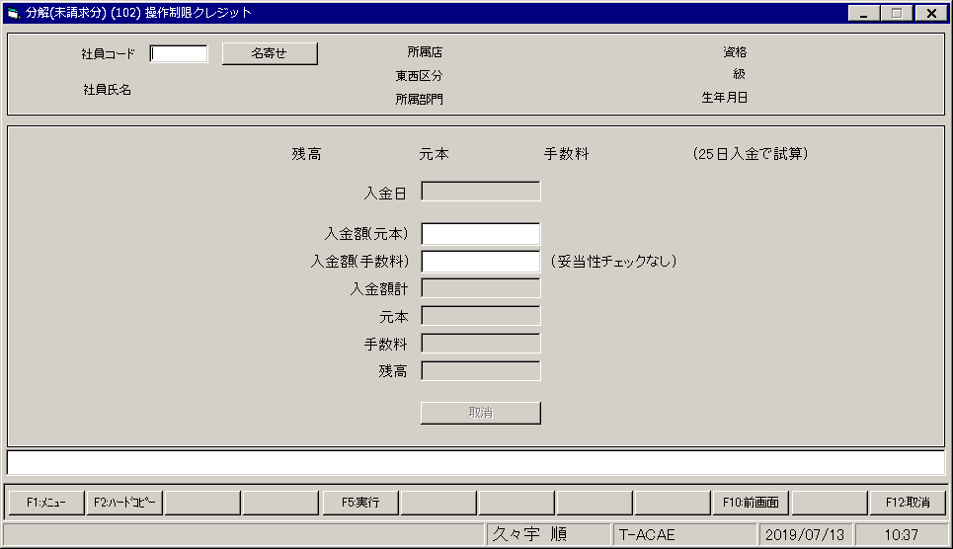
【画面レイアウト】

社員小口融資計算書印刷
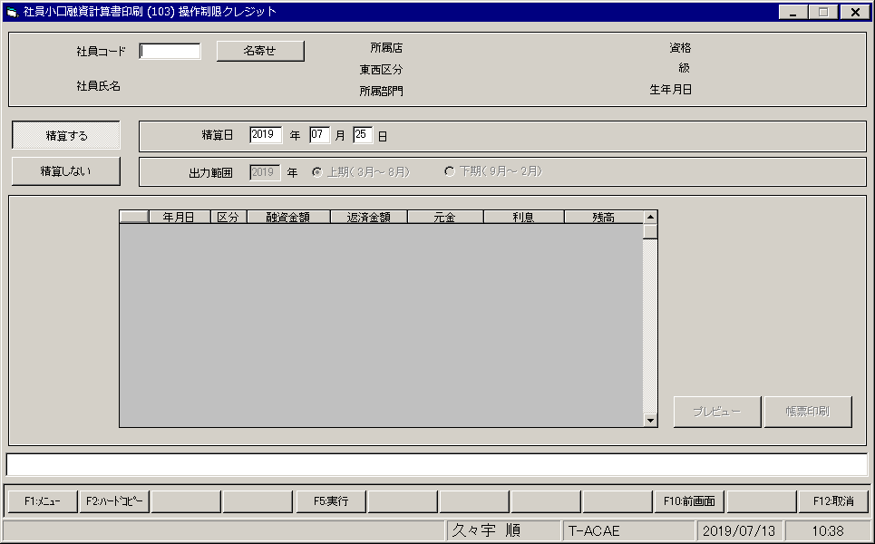
【画面レイアウト】

小口融資_入金日報印刷
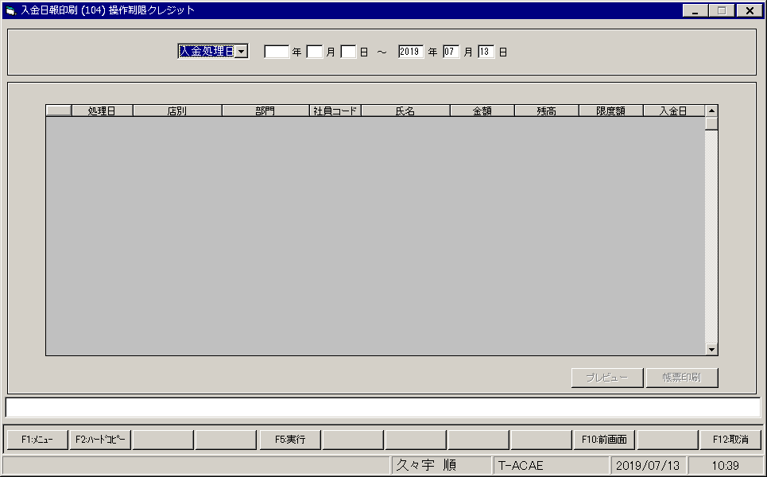
【画面レイアウト】

小口融資_貸付金日報印刷
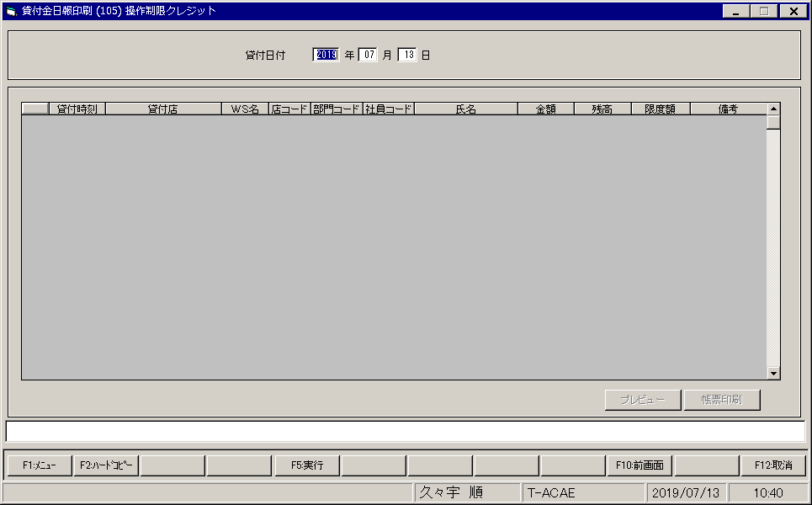
【画面レイアウト】

小口融資_貸付金データ計上取消
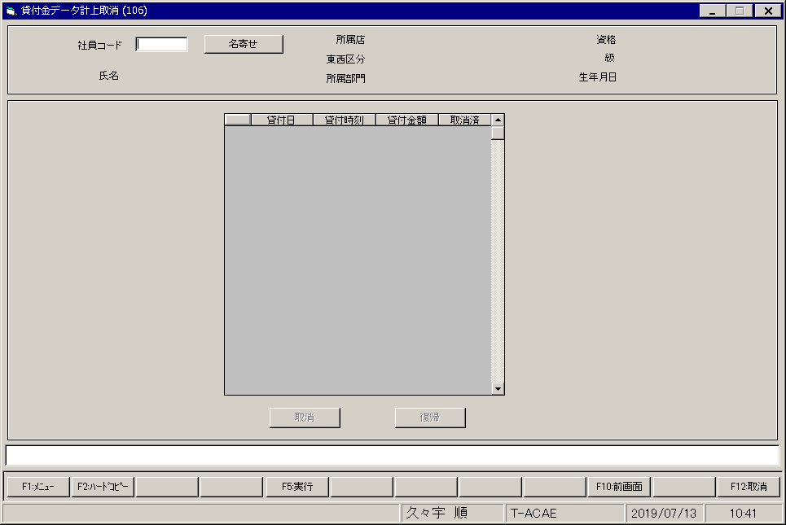
【画面レイアウト】

小口融資_利率変更入力
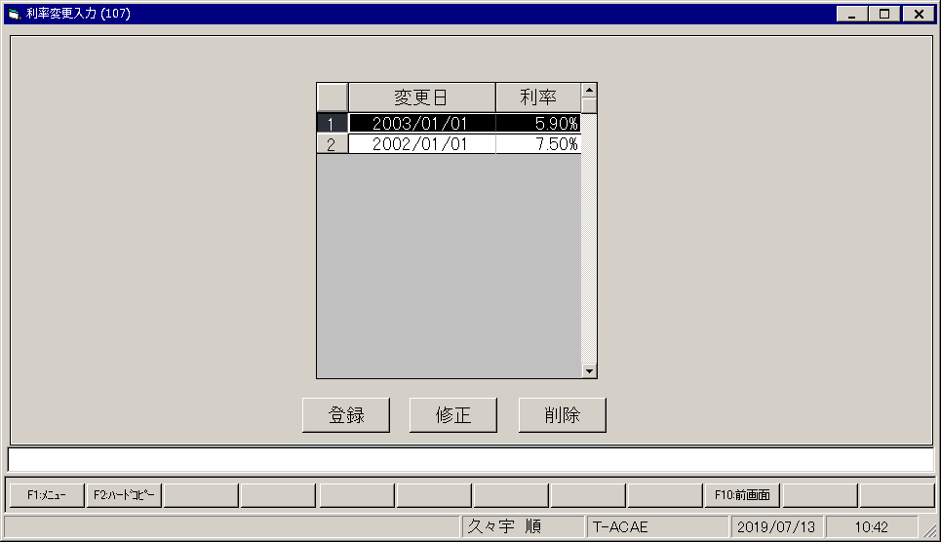
【画面レイアウト】

小口融資_貸付データ登録
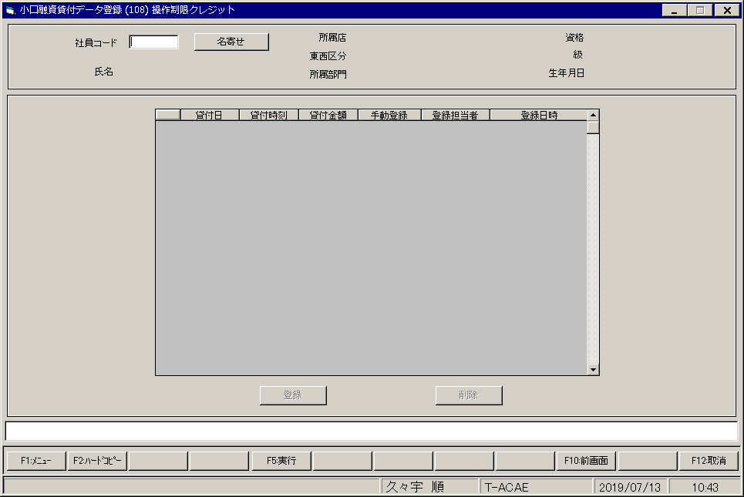
【画面レイアウト】

証書貸付メニュー
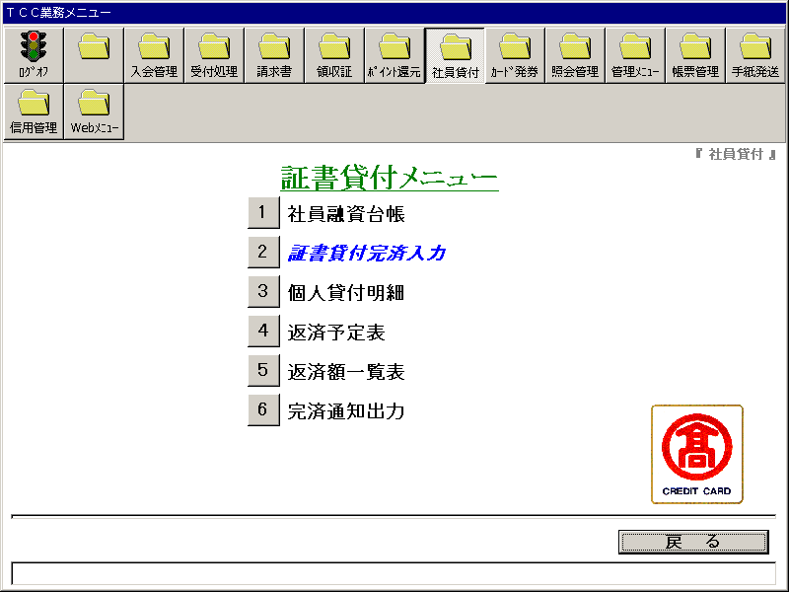
【画面レイアウト】

証書貸付_社員融資台帳
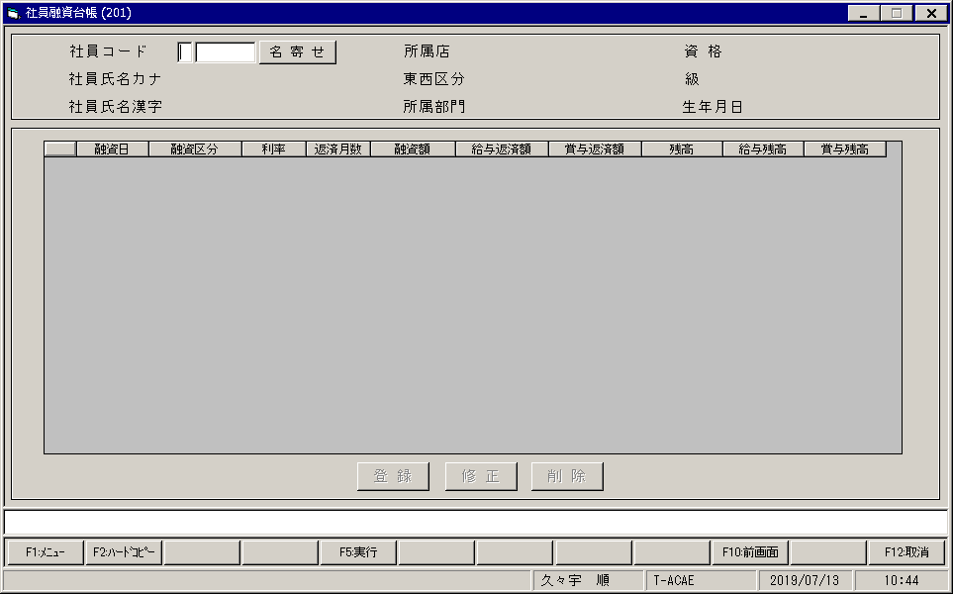
【画面レイアウト】

証書貸付完済入金入力
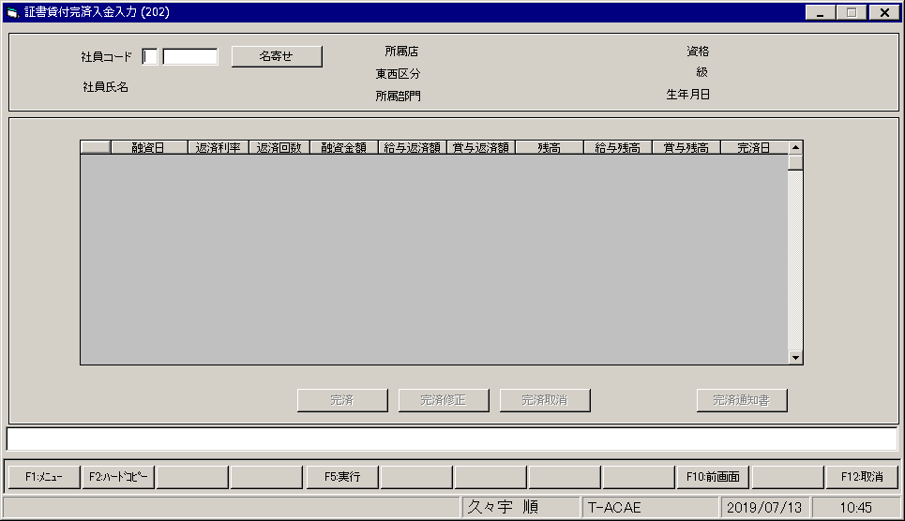
【画面レイアウト】

証書貸付_個人貸付明細
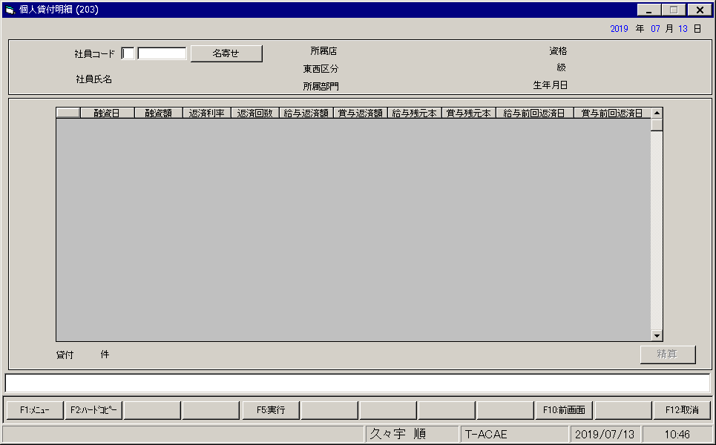
【画面レイアウト】

証書貸付_返済予定表印刷
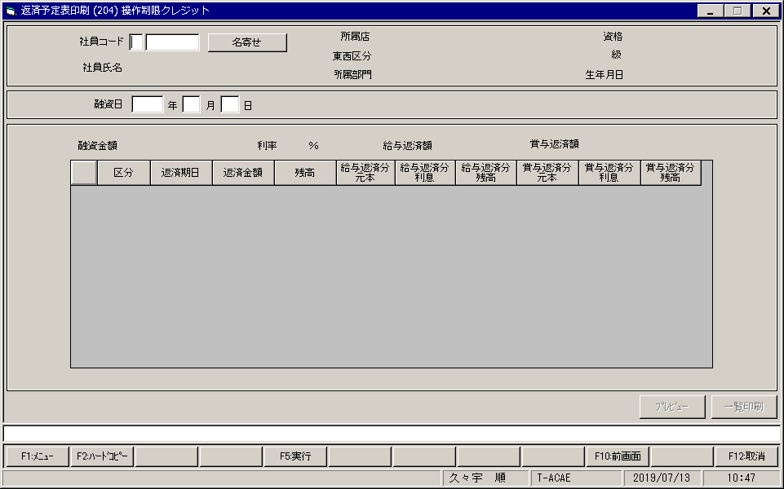
【画面レイアウト】

証書貸付_返済額一覧表
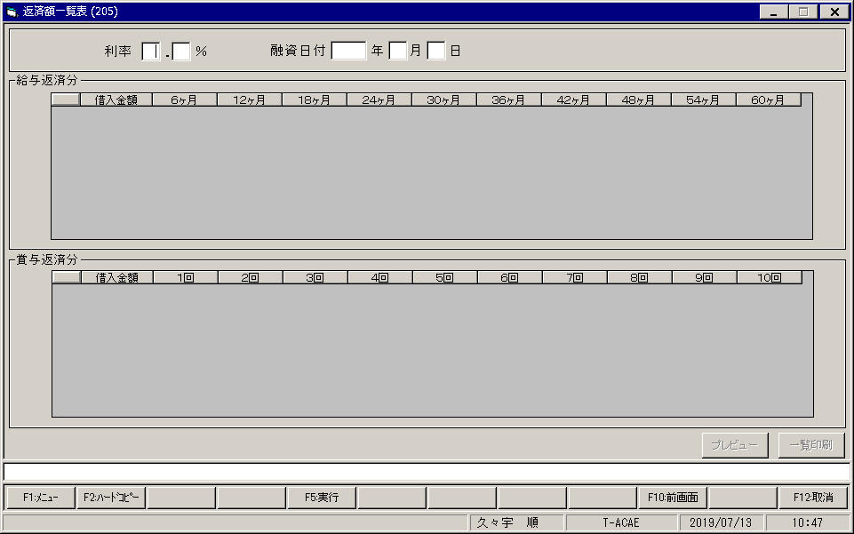
【画面レイアウト】

証書貸付_完済通知書印刷
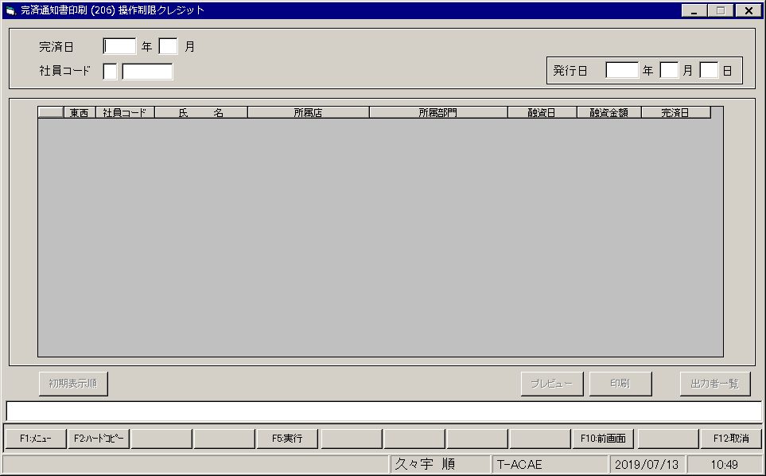
【画面レイアウト】

社員貸付_共通メニュー
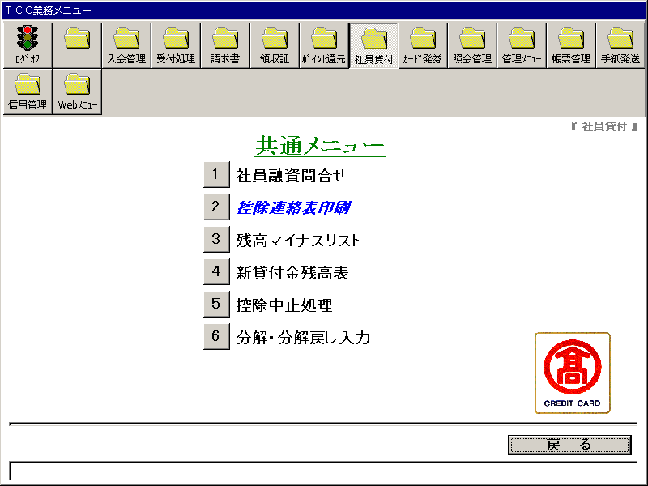
【画面レイアウト】

社員貸付_社員融資問合わせ
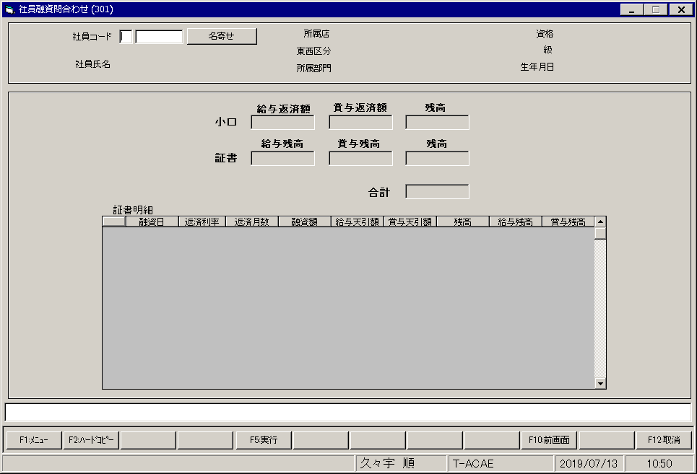
【画面レイアウト】

社員貸付_控除連絡表印刷
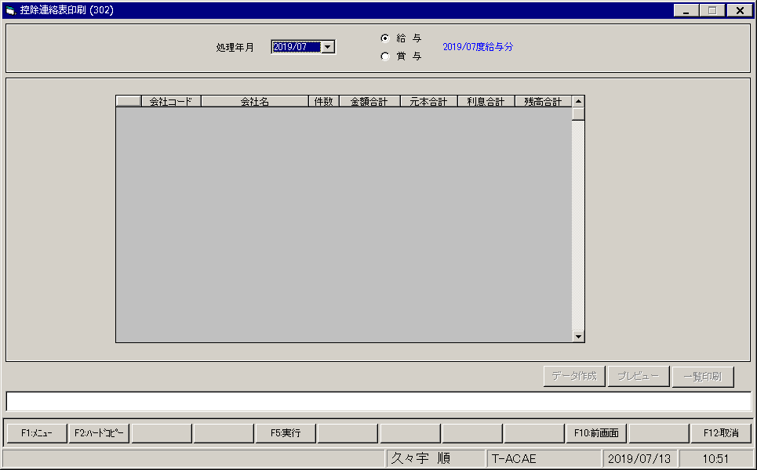
【画面レイアウト】

社員貸付_残高表
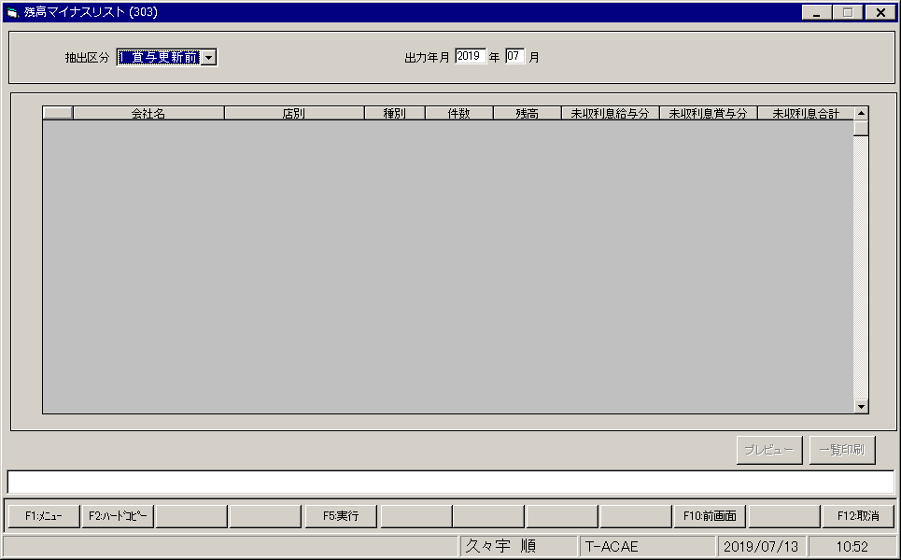
【画面レイアウト】

社員貸付_新貸付金残高表
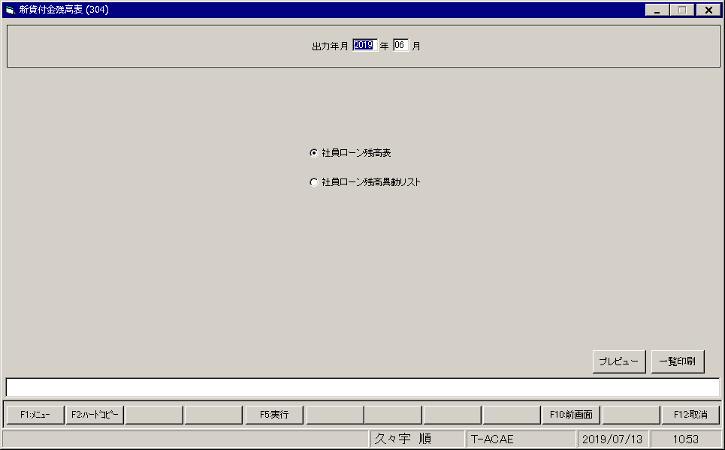
【画面レイアウト】

社員貸付_控除中止処理
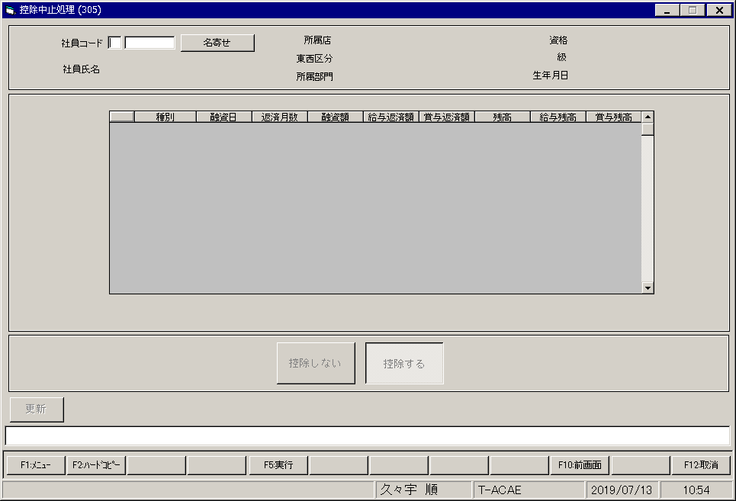
【画面レイアウト】

社員貸付_分解_分解戻し入力
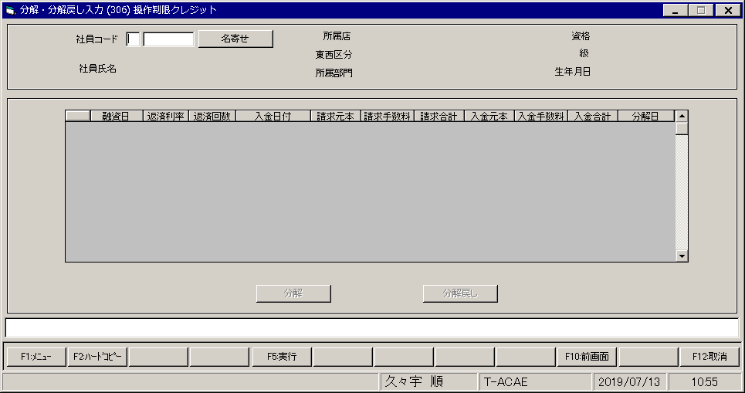
【画面レイアウト】

社員貸付_マスターメンテナンスメニュー
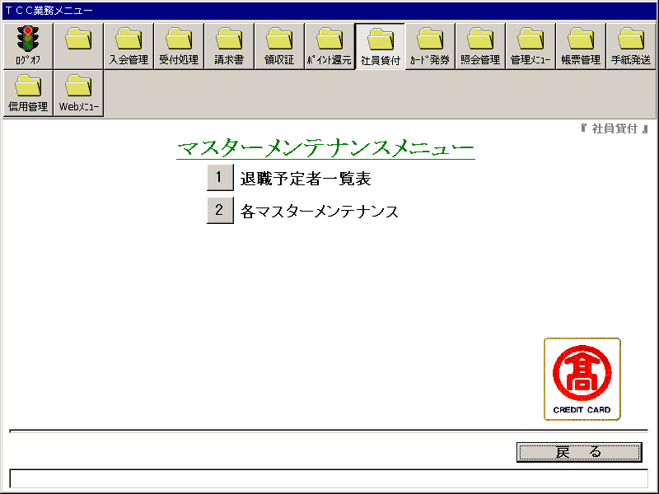
【画面レイアウト】

退職予定者一覧表
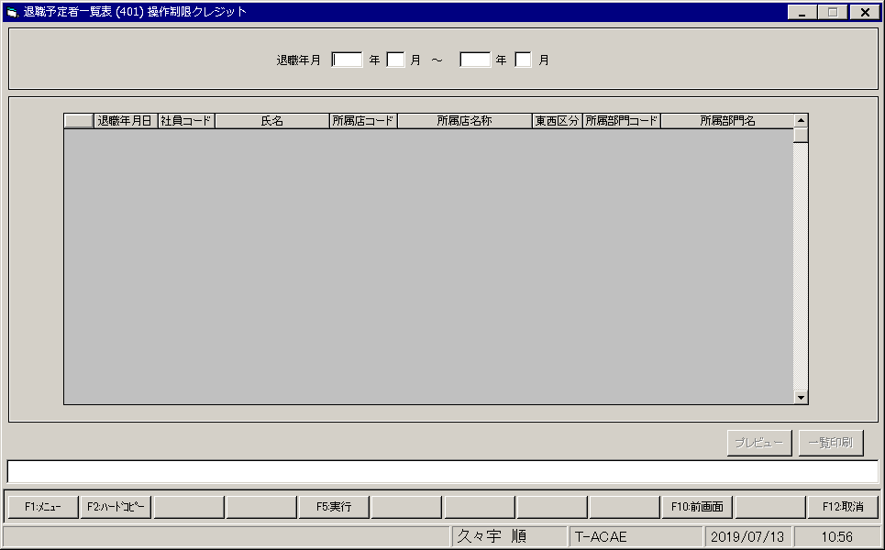
【画面レイアウト】

社員貸付_各マスターメンテナンスメニュー
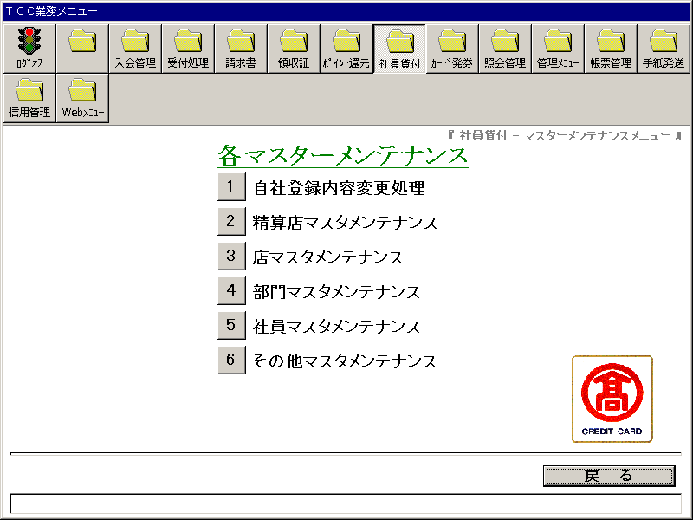
【画面レイアウト】

自社登録内容変更処理
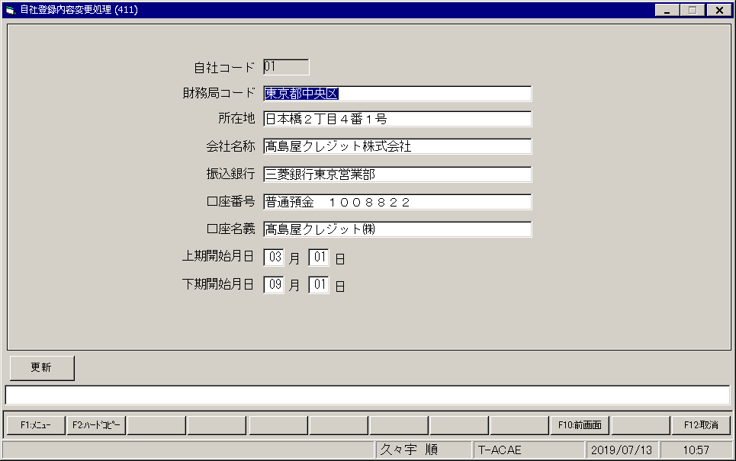
【画面レイアウト】

精算店マスタメンテナンス
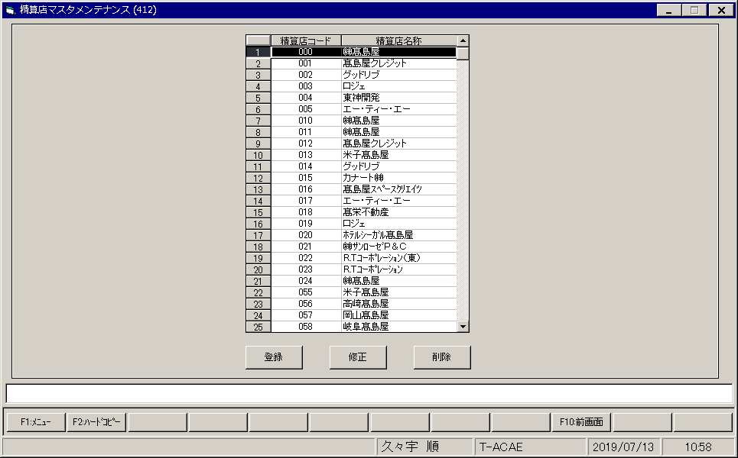
【画面レイアウト】

店マスタメンテナンス
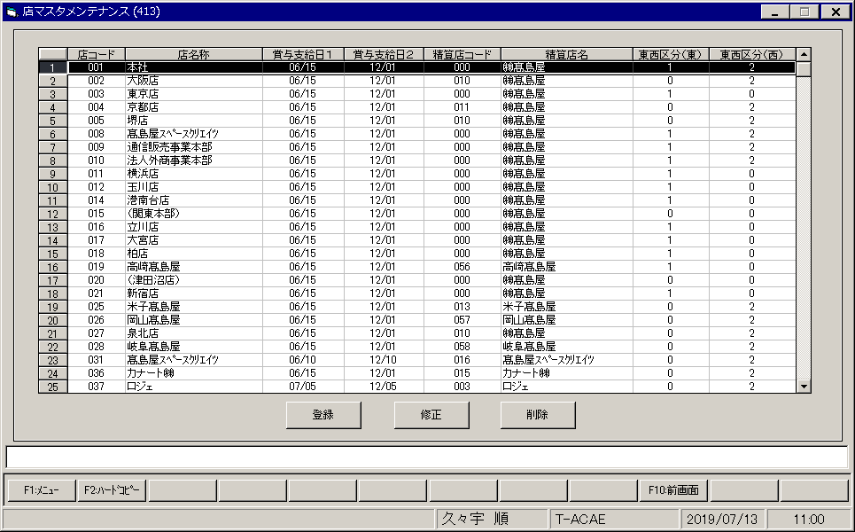
【画面レイアウト】

部門マスタメンテナンス
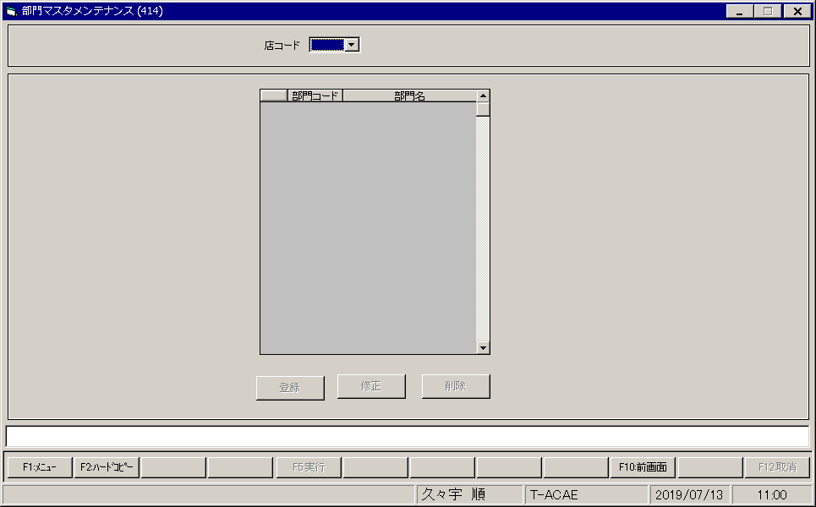
【画面レイアウト】

社員マスタメンテナンス
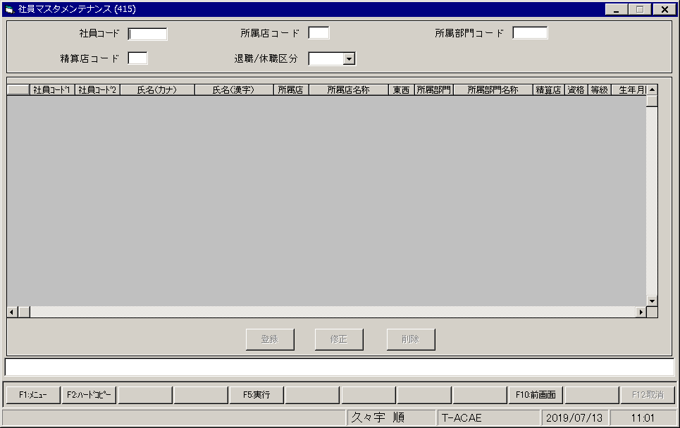
【画面レイアウト】

その他マスタメンテナンス
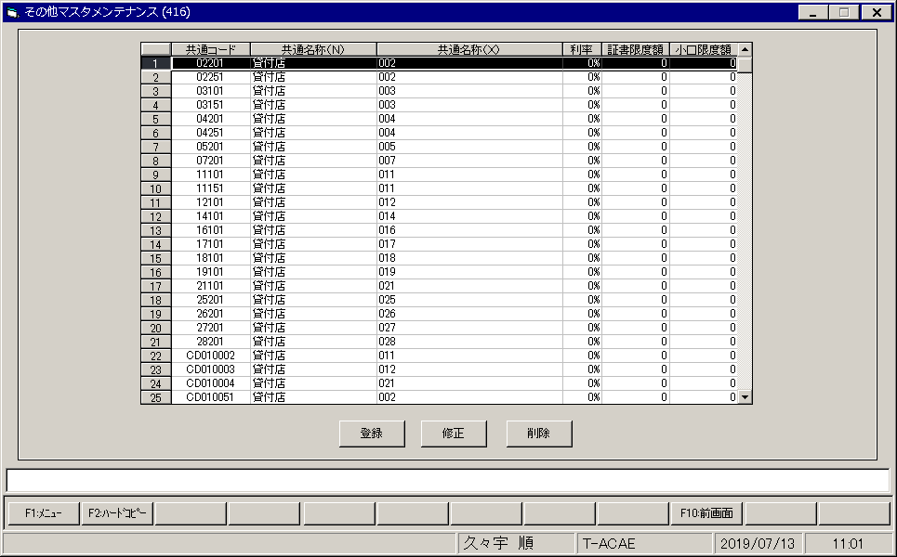
【画面レイアウト】

